Meldung 2023-24
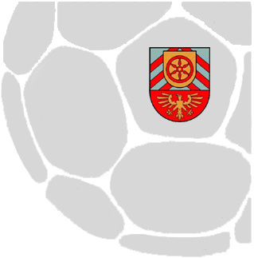
Mannschaftsmeldungen zur Saison 2023 / 2024

- männliche und gemischte Jugend
- weibliche Jugend

Meldeschluss: 31.01.2023

Meldung an: |  | ja-vorsitzender@handballkreis-guetersloh.de
 |  | Tim Erdbrügge

Verein:
 | (bitte Vereinsnamen eintragen)

Die Mannschaften der C-, B- und A-Jugend spielen im OWL Kooperationsspielbetrieb, sofern sie nicht am HV Spielbetrieb teilnehmen.

Ob tatsächlich in allen Spielklassen Staffeln eingerichtet werden können, hängt von den Meldezahlen sowohl unseres Kreises als auch
der weiteren Handballkreise BI/HF, Minden-Lübbecke und Lippe ab.

Bitte nur für den Spielbetrieb im HV melden, sofern ein ausreichend großer Kader zur Verfügung steht und das Niveau gegeben ist.

Wie die Spielstruktur im HV in der nächsten Serie aussehen wird und ob es "Bezirksligen" gibt, ist noch nicht festgelegt.

Wie OWL-Bezirksligen mit Mannschaften bestückt werden, entscheiden die JA-Vorsitzenden aller vier Handballkreise.
Eine Meldung für die Bezirksliga garantiert dort noch keinen Platz!

Pro Mannschaft, die am HV Spielbetrieb teilnimmt, müssen zwei Schiedsrichter für den Verband bereit stehen.

Männliche und gemischte Jugend
Bitte tragen Sie die Anzahl der Mannschaften in die Tabelle ein.

 | Teilnahme Qualifikation |  |  | Verband |  |  |  | Mannschaften
Mannschaft | JBL | OL | VL | Schiedsrichter | BZL | KL | KK | gesamt | Pokal
A - Jugend |  |  |  |  |  |  |  | 0
B - Jugend |  |  |  |  |  |  |  | 0
C - Jugend |  |  |  |  |  |  |  | 0

Weibliche Jugend
Bitte tragen Sie die Anzahl der Mannschaften in die Tabelle ein.

 | Teilnahme Qualifikation |  |  | Verband |  |  |  | Mannschaften
Mannschaft | JBL | OL | VL | Schiedsrichter | BZL | KL | KK | gesamt | Pokal
A - Jugend |  |  |  |  |  |  |  | 0
B - Jugend |  |  |  |  |  |  |  | 0
C - Jugend |  |  |  |  |  |  |  | 0

Ort, Datum |  |  |  |  |  |  | Name des / der Verantwortlichen

Die Meldungen für die F-, E- und D-Jugend werden erst später abgefragt.

